采购计划明细表
2026年“C”项目景墙、屋顶廊架清单及报价表
序号 | 材料名称* | 规格型号 | 单位 | 数量* | 全费用单价限价（元） | 合计 | 供应单位所报价格（元） | 合计 | 相关图纸 | 备注说明
1 | 一楼中庭景观墙A | 1.墙面彩绘：丙烯颜料彩绘，美术专业二次深化设计 2.热转印木纹铝管格栅：20x50x1mm厚和50x50x1mm厚热转印木纹铝管交错布置 3.1厚异形热转印木纹铝管定制（月洞门），LED灯带，3厚白色透明亚克力板，结构胶粘接 4.50x50x2mm厚热镀锌矩管骨架，50x50x2mm厚热镀锌矩管@1200布置，基层板为10mm厚木工板，3.5厚仿爵士白大理石UV板(采购时选用基层为PVC/玻镁板基层)采用同色美缝剂处理拼缝；1厚热转印木纹铝管定制，结构胶粘接 5.安装（含预埋件）由供应单位负责指导； 6.深化设计含效果图、模型，深化不得改变初步设计施工图的样式、材质、尺寸规格；工程量按照水平投影成品墙长度方向计算。 7.材料样品应在合同签订10天内提供，否则因材料未及时提供追究合同延期的违约责任； 8.设计、材料、施工。 9.投标人提供初步设计施工图 | m | 7.75 | 7500.00 | 58125.00 |  |  |  | 材料需提供出厂检测报告、合格证、材质项目抽检复检报告（检测费供应商承担）。
2 | 屋顶花架背景墙详图A | 1.窗花大样：30x30x1mm厚深棕色铝管，异形定制； 2.上部横管：100x100x3mm厚深棕色铝管； 3.下部横管：100x150x3mm厚深棕色铝管； 4.20x20x1厚深棕色铝管@70布置； 5.安装（含预埋件）由供应单位负责指导； 6.深化设计含效果图、模型，深化不得改变初步设计施工图的样式、材质、尺寸规格；工程量按照水平投影成品墙长度方向计算。 7.材料样品应在合同签订10天内提供，否则因材料未及时提供追究合同延期的违约责任； 8.设计、材料、施工。 9.投标人提供初步设计施工图 | m | 4.00 | 6200.00 | 24800.00 |  |  | 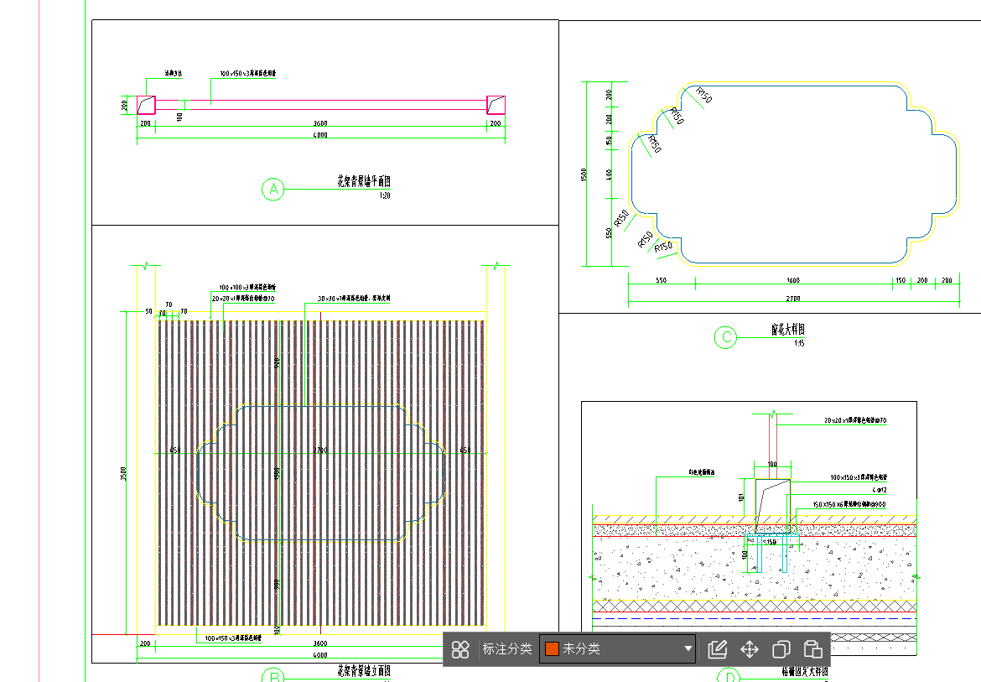 | 材料需提供出厂检测报告、合格证、材质项目抽检复检报告（检测费供应商承担）。
3 | 屋顶景桥栏杆 | 1.栏杆柱:内部20x30x1mm厚铝管，外包1厚深棕色铝合金，异形定制 2.栏杆扶手:1厚深棕色铝合金，异形定制 3.栏杆底座：100x20x1mm厚深棕色铝合金 4.安装（含预埋件）由供应单位负责指导； 5.深化设计含效果图、模型，深化不得改变初步设计施工图的样式、材质、尺寸规格；工程量按照水平投影成品墙长度方向计算。 6.材料样品应在合同签订10天内提供，否则因材料未及时提供追究合同延期的违约责任； 7.设计、材料、施工。 8.投标人提供初步设计施工图 | m | 7.40 | 1000.00 | 7400.00 |  |  |  | 材料需提供出厂检测报告、合格证、材质项目抽检复检报告（检测费供应商承担）。
4 | 屋顶格栅月洞门做法详图 | 1.外框：100x40x3mm厚矩管,外包3厚铝板面饰深咖色氟碳漆，由专业厂家二次深化设计； 2.月洞门：200x100x5mm厚热镀锌矩管外包3厚铝板，面饰深咖色氟碳漆(异形定制)，3厚白色透明亚克力板，结构胶粘接,30x20mm凹槽,内置LED灯带,由专业厂家二次深化设计； 3.Φ10x3mm厚铝管@150，面饰青灰色氟碳漆；150x100x3mm厚仿瓦片铝板面饰青灰色氟碳漆，由专业厂家二次深化设计 4.安装（含预埋件）由供应单位负责指导； 5.深化设计含效果图、模型，深化不得改变初步设计施工图的样式、材质、尺寸规格；工程量按照水平投影成品墙长度方向计算。 6.材料样品应在合同签订10天内提供，否则因材料未及时提供追究合同延期的违约责任； 7.设计、材料、施工。 8.投标人提供初步设计施工图 | m | 7.50 | 7500.00 | 56250.00 |  |  | 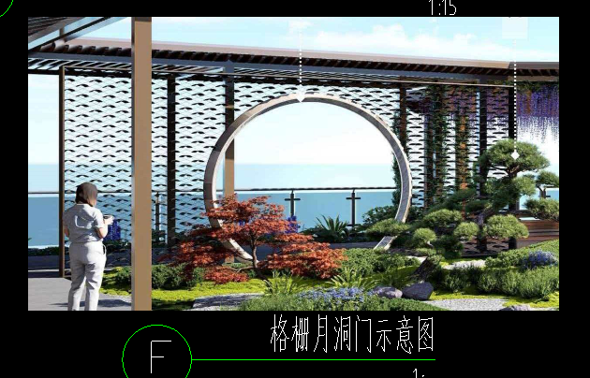 | 材料需提供出厂检测报告、合格证、材质项目抽检复检报告（检测费供应商承担）。
5 | 屋顶过廊顶平面图 | 1.150X150X3mm厚热镀锌矩管立柱，外包3厚造型铝板，铝板分缝示意(专业厂家二次深化设计),喷咖色氟碳漆；10厚热镀锌钢板肋板三角形 2.横梁：100X50X3mm厚热镀锌矩管@400，外包3厚色铝板造型,喷咖色氟碳漆，专业厂家二次深化设计 3.纵梁：180X100X3/150X100X3mm厚热镀锌矩管，外喷咖色氟碳漆； 4.150X100X3mm厚热镀锌矩管格栅吊顶，外喷咖色氟碳漆； 5.50X50X2mm厚热镀锌矩管纵向布置 6.屋顶过廊顶平面图面积计算（外侧柱子外边线为界，投影面积，不含外挑部分） 7.安装（含预埋件）由供应单位负责指导； 8.深化设计含效果图、模型，深化不得改变初步设计施工图的样式、材质、尺寸规格；屋顶过廊需深化为“水链排水系统”。 9.材料样品应在合同签订10天内提供，否则因材料未及时提供追究合同延期的违约责任； 10.设计、材料、施工。 11.投标人提供初步设计施工图 | m2 | 300.00 | 1450.00 | 435000.00 |  |  |  | 材料需提供出厂检测报告、合格证、材质项目抽检复检报告（检测费供应商承担）。
6 | 入口：LOGO字体 | 1.两江标志：50厚LOGO：1.2厚蓝色不锈钢烤漆哑光面，中空，背发光，结构胶粘贴，50厚LOGO：1.2厚浅橙色不锈钢烤漆哑光面，中空，背发光，结构胶粘贴，由专业厂家二次深化设计并安装； 2.50厚字体：1.2厚白色304#不锈钢烤漆哑光面字体，中空，背发光，结构胶粘贴；30厚字体：1.2厚电镀304#不锈钢烤漆哑光面字体，中空，背发光，结构胶粘贴，由专业厂家二次深化设计并安装； 3.安装（含预埋件）由供应单位负责指导； 4.深化设计含效果图、模型，深化不得改变初步设计施工图的样式、材质、尺寸规格。 5.材料样品应在合同签订10天内提供，否则因材料未及时提供追究合同延期的违约责任； 6.设计、材料、施工。 7.投标人提供初步设计施工图 | 项 | 1.00 | 6000.00 | 6000.00 |  |  | 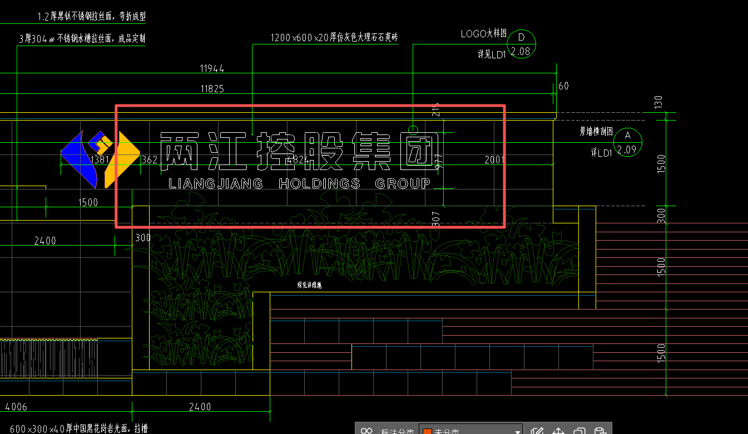 | 材料需提供出厂检测报告、合格证、材质项目抽检复检报告（检测费供应商承担）。
合计 |  |  |  |  |  | 587575 |  |  |  | 税率：
注：1.本次采用全费用单价报价形式，最高限价为587575.00元，施工单位所报价高于最高限价的为无效报价，采购人不予接受。同时在工程量清单中公布最高费用单价限价，施工单位的全费用单价限价，施工单位的全费用单价也不得超过最高全费用单价限价，否则，采购人将予以拒绝。 2.供应商应具备二次深化设计能力，中选单位须于中选后5天内完成符合业主方要求的二次深化设计并提交业主方审核。 3.开具的发票为增值税专票（13%或6%或3%或1%税率）。
 |  |  |  | 报价单位：（盖章）
 |  |  |  | 委托代理人及电话：
 |  |  |  | 时间：

